回款
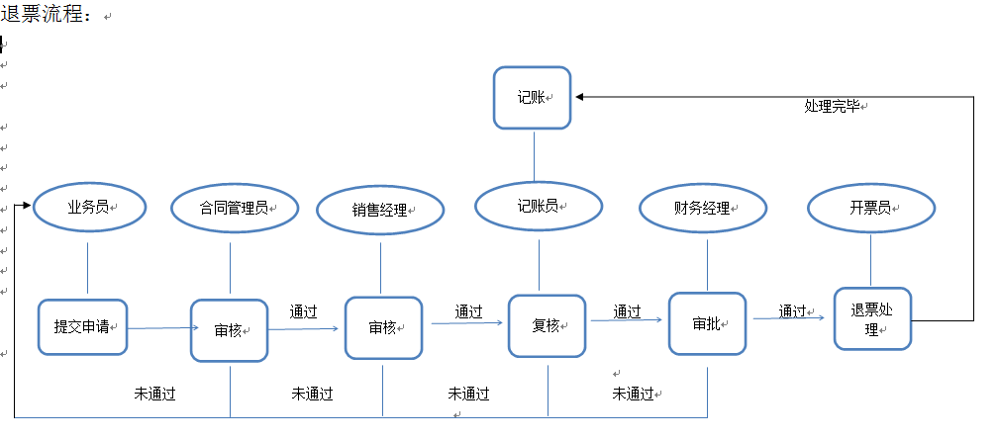
月度应收款 明细表
注：1、此表中所有收到的货款均以到账为准；退回客户的货款需一并反馈 |  |  |  |  |  |  |  |  |  |  | 款项分解
序号 | 回款日期 | 收款公司 | 收款账户 | 回款单位 | 回款金额(元） | 付款方式 | 出纳员 | 责任单位 | 部门 | 客户代号 | 2019年合同金额 | 2018年合同金额 | 订单号3金额 | 其它 | 回款合同号 | 责任人 | 款项类别 | 记账员
1
2
3
4
 |  | 本月小计
 |  | 本年累计 |  |  | 0.00 |  |  |  |  |  | 0 | 0 | 0
注：一、本表中 |  |  |  |  | 月度对账问题怎么解决
1、付款方式目前分：电汇、支票、汇票、现金、其它;
2、收款账户分：阀业农行、阀业中行、阀业建行、时代中行、时代建行、大宇建行、上海工行、其它;
3、款项类别分：预付款、发货款、到期货款、到期质保、未到期款、其它;
4、出纳员为：出纳员A和出纳员B;
5、记账员为：记账员A和记账员B;
6、所有应收款均按合同规定挂账，收取。有账期的客户按合作协议付款方式执行
二、收款流程
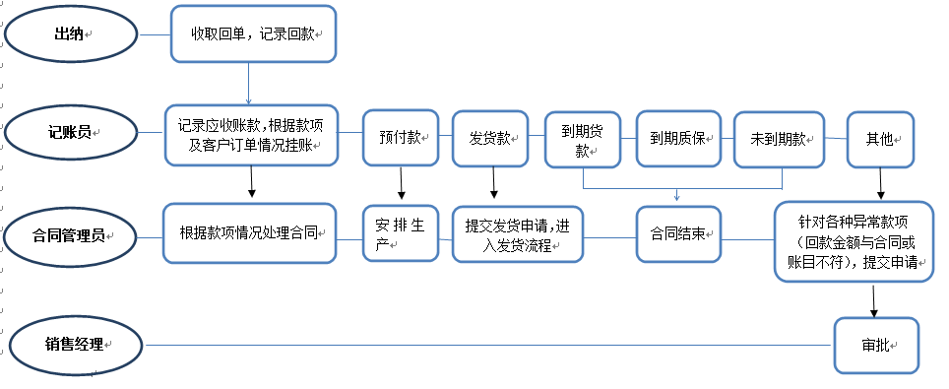
 |  |  |  |  |  |  |  |  |  |  | 结束

月度发票记录明细表
序号 |  | 开票日期 | 购方单位名称 |  | 发票金额(元） | 税额（元） | 发票号码 |  |  | 发票类型 | 开票单位 |  |  |  |  | 客户代号 | 订单号 | 责任人 | 发票领取方式 | 邮寄单号 | 记账员
1
2
3
 |  | 本月小计
 |  | 本年累计
注： |  | 本表中
1、发票类型分：增值税专用发票，增值税普通发票
2、开票单位目前分：阀业、时代、大宇、上海好利、山西好利
3、发票领取方式分：邮寄，自取，送达
4、开票员及记账员分别分A和B

开票流程：
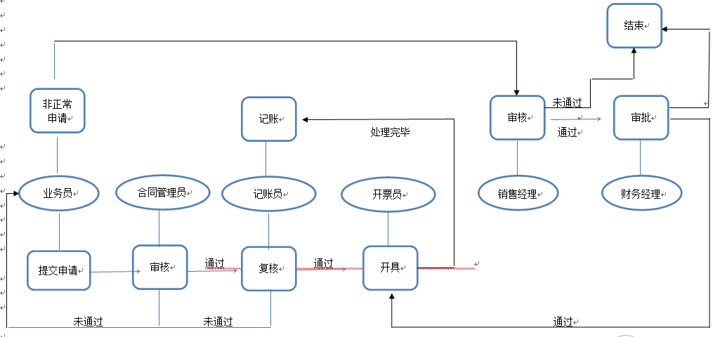

1、开票条件：必须有效合同及货物已经发出；
2、非特殊情况25号以后不再开具发票
3、若客户有特殊开票要求的需做详尽的备注说明；
4、客户开票信息必须完整、准确无误方可申请开票；
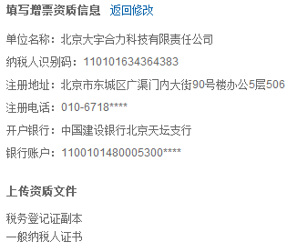
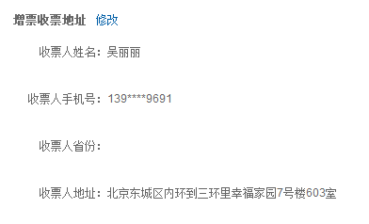

 |  | 退票流程

